预测Class和State的训练对比
预测Class和State的训练对比
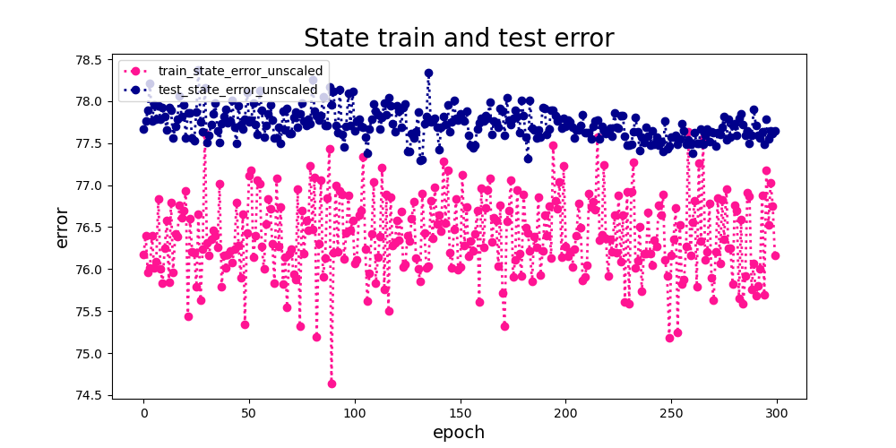
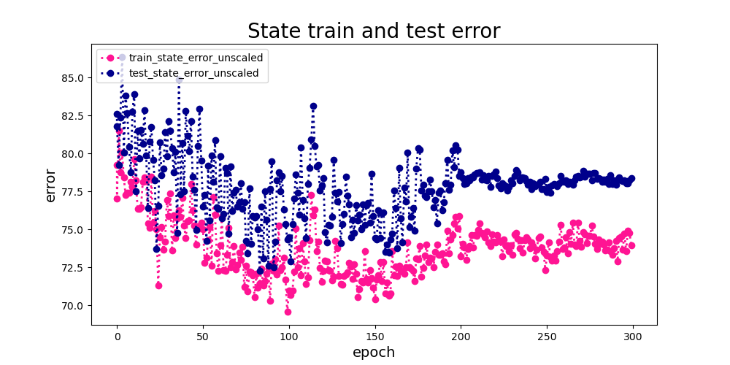

只训练线性分类层 | 整体finetune
预测State训练误差和测试误差的对比，训练误差小于测试误差说明存在过拟合， | 预测state训练误差和测试误差的对比，误差都有下降趋势，说明finetune比只训练线性层更有效果
并且误差75左右，state预测的准确率比较低 | 最终收敛的测试误差大约78.7，训练误差大约73.7，存在一定的过拟合，但准确率还是很低
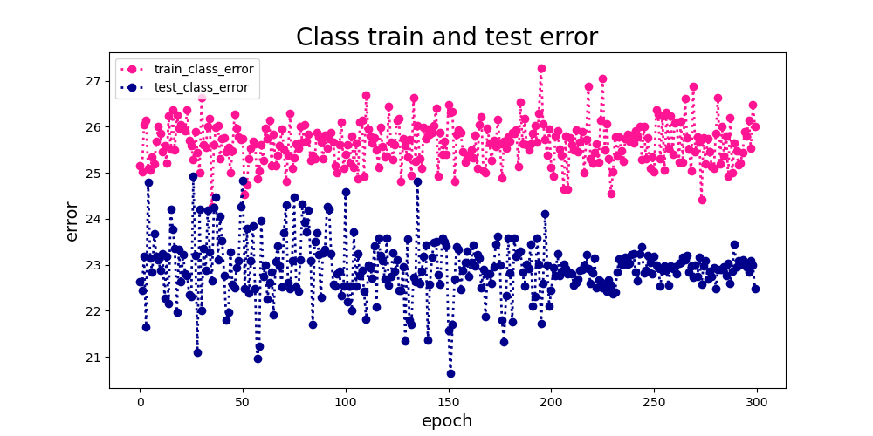
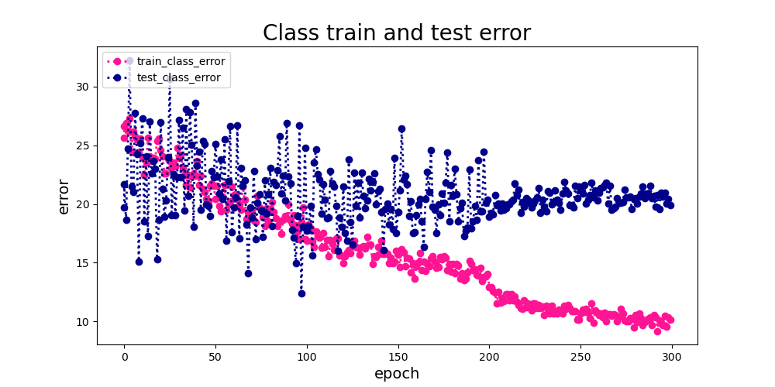

只训练线性分类层 | 整体finetune
预测Class训练误差和测试误差的对比，测试误差小于训练误差说明模型的泛化能力是可以的， | 预测Class训练误差和测试误差的对比，误差都有明显下降，训练是有效果的，
误差在25左右，class预测是比较准确的 | 最终收敛的测试误差大约20，训练误差大约10，存在一定的过拟合
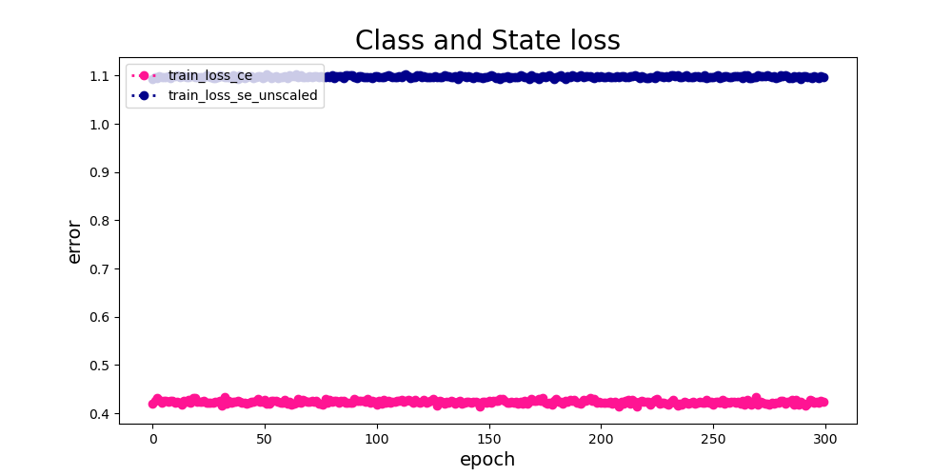
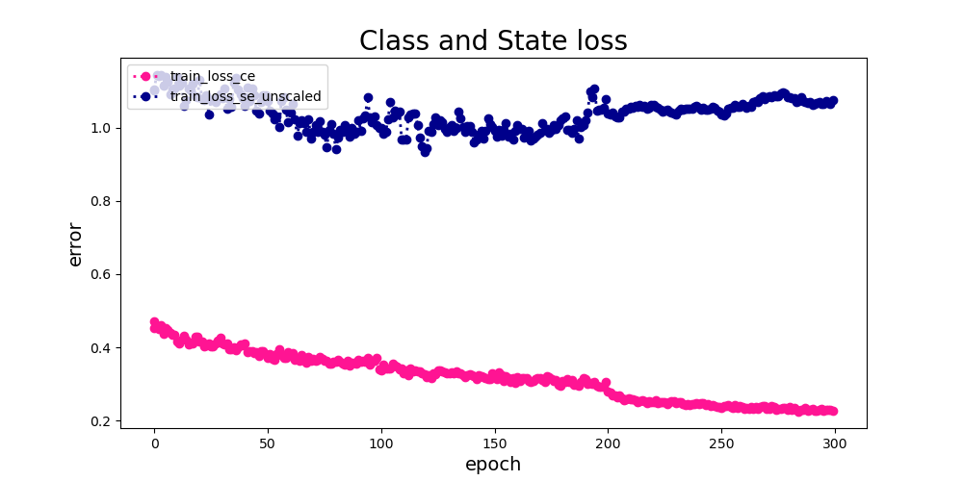

只训练线性分类层 | 整体finetune
训练Class和State的loss，Class的loss要明显小于State的loss，State的loss没有明显的收敛 | 训练Class和State的loss对比，class的loss下降比较明显，state的loss下降不明显
 | 最终收敛class的loss大约0.21，state的loss大约1.1，finetune的class loss要比只训练分类层的loss小，但state loss差不多
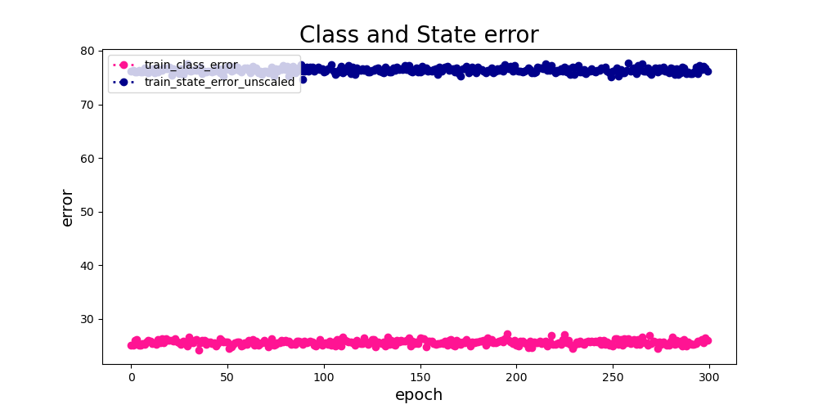
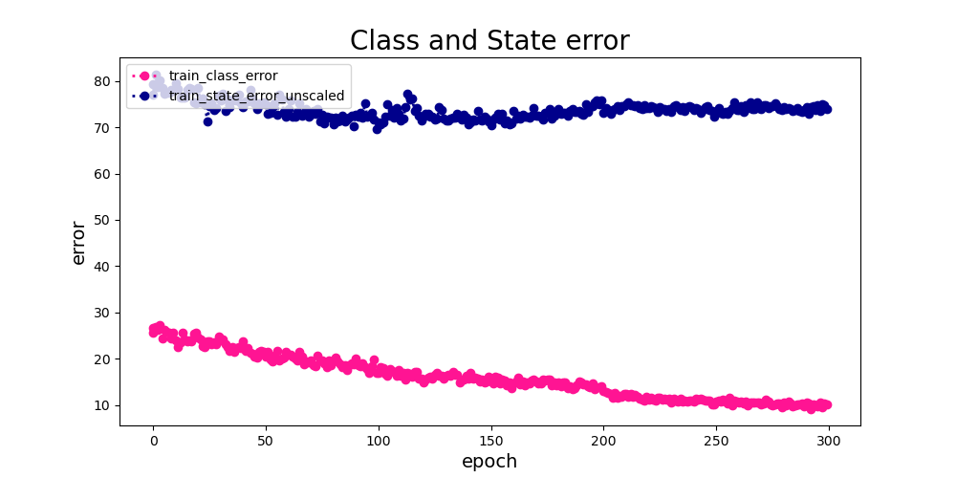

只训练线性分类层 | 整体finetune
训练Class和State的error，Class的error要明显小于State的error，State的error也没有明显的收敛 | 训练Class和State的error对比，class error明显下降，state error下降不明显，
 | 最终收敛class error大约10，state error大约74

State预测eval分析
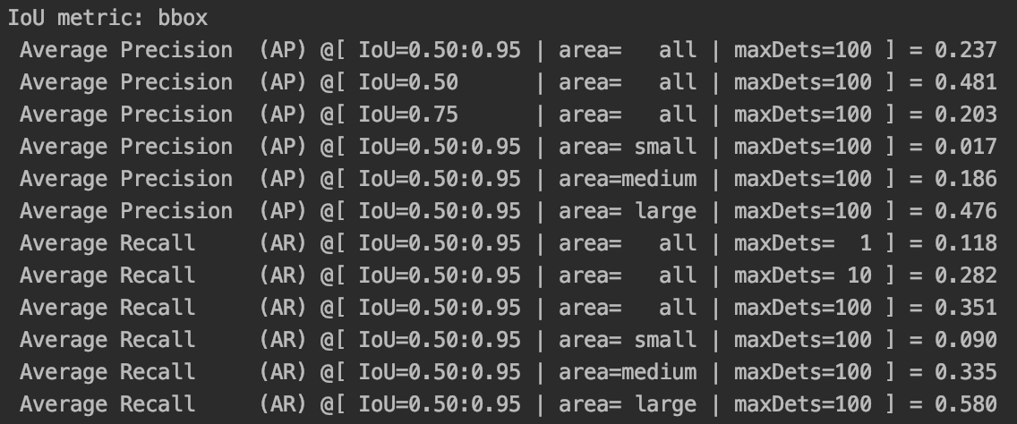

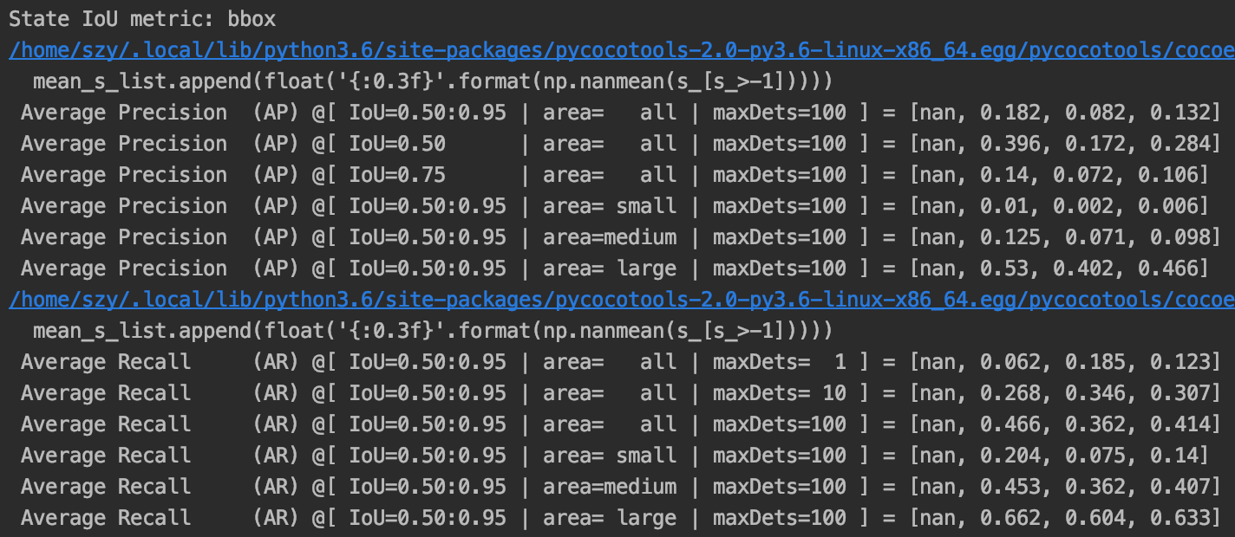
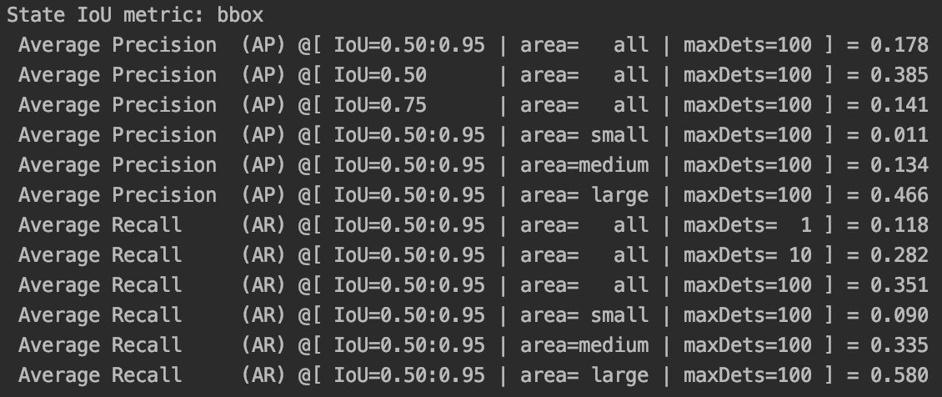
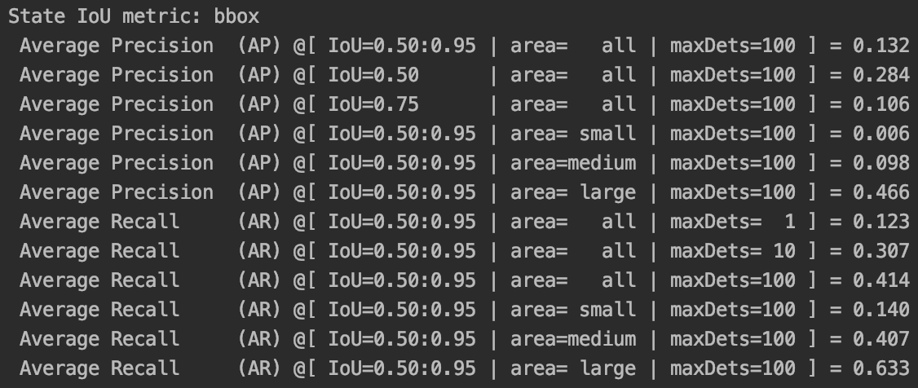
State预测eval分析
 | score范围 | mAP | AP50 | AP75 | AP_small | AP_medium | AP_large | mAR | AR50 | AR75 | AR_small | AR_medium | AR_large
class | 0-1.0 | 0.249 | 0.504 | 0.214 | 0.02 | 0.199 | 0.502 | 0.123 | 0.307 | 0.414 | 0.14 | 0.407 | 0.633
class | 0.5-1.0 | 0.237 | 0.481 | 0.203 | 0.017 | 0.186 | 0.476 | 0.118 | 0.282 | 0.351 | 0.09 | 0.335 | 0.58
pedestrian | 0-1.0 | 0.259 | 0.54 | 0.212 | 0.025 | 0.187 | 0.508 | 0.062 | 0.268 | 0.466 | 0.204 | 0.453 | 0.662
rider | 0-1.0 | 0.24 | 0.469 | 0.217 | 0.014 | 0.212 | 0.495 | 0.185 | 0.346 | 0.362 | 0.075 | 0.362 | 0.604
state | 0-1.0 | 0.132 | 0.284 | 0.106 | 0.006 | 0.098 | 0.466 | 0.123 | 0.307 | 0.414 | 0.14 | 0.407 | 0.633
state | 0.5-1.0 | 0.178 | 0.385 | 0.141 | 0.011 | 0.134 | 0.466 | 0.118 | 0.282 | 0.351 | 0.09 | 0.335 | 0.58
Non Intrusion | 0-1.0 | 0.182 | 0.396 | 0.14 | 0.01 | 0.125 | 0.53 | 0.062 | 0.268 | 0.466 | 0.204 | 0.453 | 0.662
Intrusion | 0-1.0 | 0.082 | 0.172 | 0.072 | 0.002 | 0.071 | 0.402 | 0.185 | 0.346 | 0.362 | 0.075 | 0.362 | 0.604
数据分析： | class的AP50可以达到50.4，去除score小于0.5的对象，AP50略有下降48.1，考虑采用其他后处理方法（先了解detr中用的什么后处理方法把100个目标缩减到适合个数的，
 | 是否用到了nms等方法）。State的AP50达到了28.4是比较低的，去除score小于0.5的对象后，AP50提高到38.5鉴于AP的定义这样做是否合适需要探讨一下，再有就是
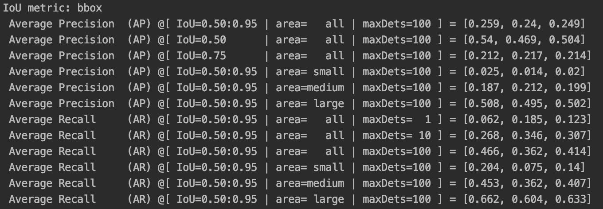
 | 需要分析一下对于不同state的AP，None，Non-intrusion，intrusion都要看一下，因为这里AP是对所有类别的平均，这里state的预测可能会存在类别不均衡的情况。
 | state预测中，None类别全为零，Non Intrusion的AP50为0.396，Intrusion的AP50为0.172，Non Intrusion要远大于Intrusion，存在一定的由于类别均衡导致入侵类别检测准确率低的情况
 | state预测和class预测的回归率是相同的，说明准确率存在较大差异。
真实数据

模型训练方式对比
name | sta_query | num_queries | FFN | class_num | aux_loss | train_mode | base_model | results
results_pretain_state_overall | FALSE | 100 | old | 91+1 | TRUE | overall | None |  | √
results_pretain_state_finetune | FALSE | 100 | old | 91+1 | TRUE | finetune | 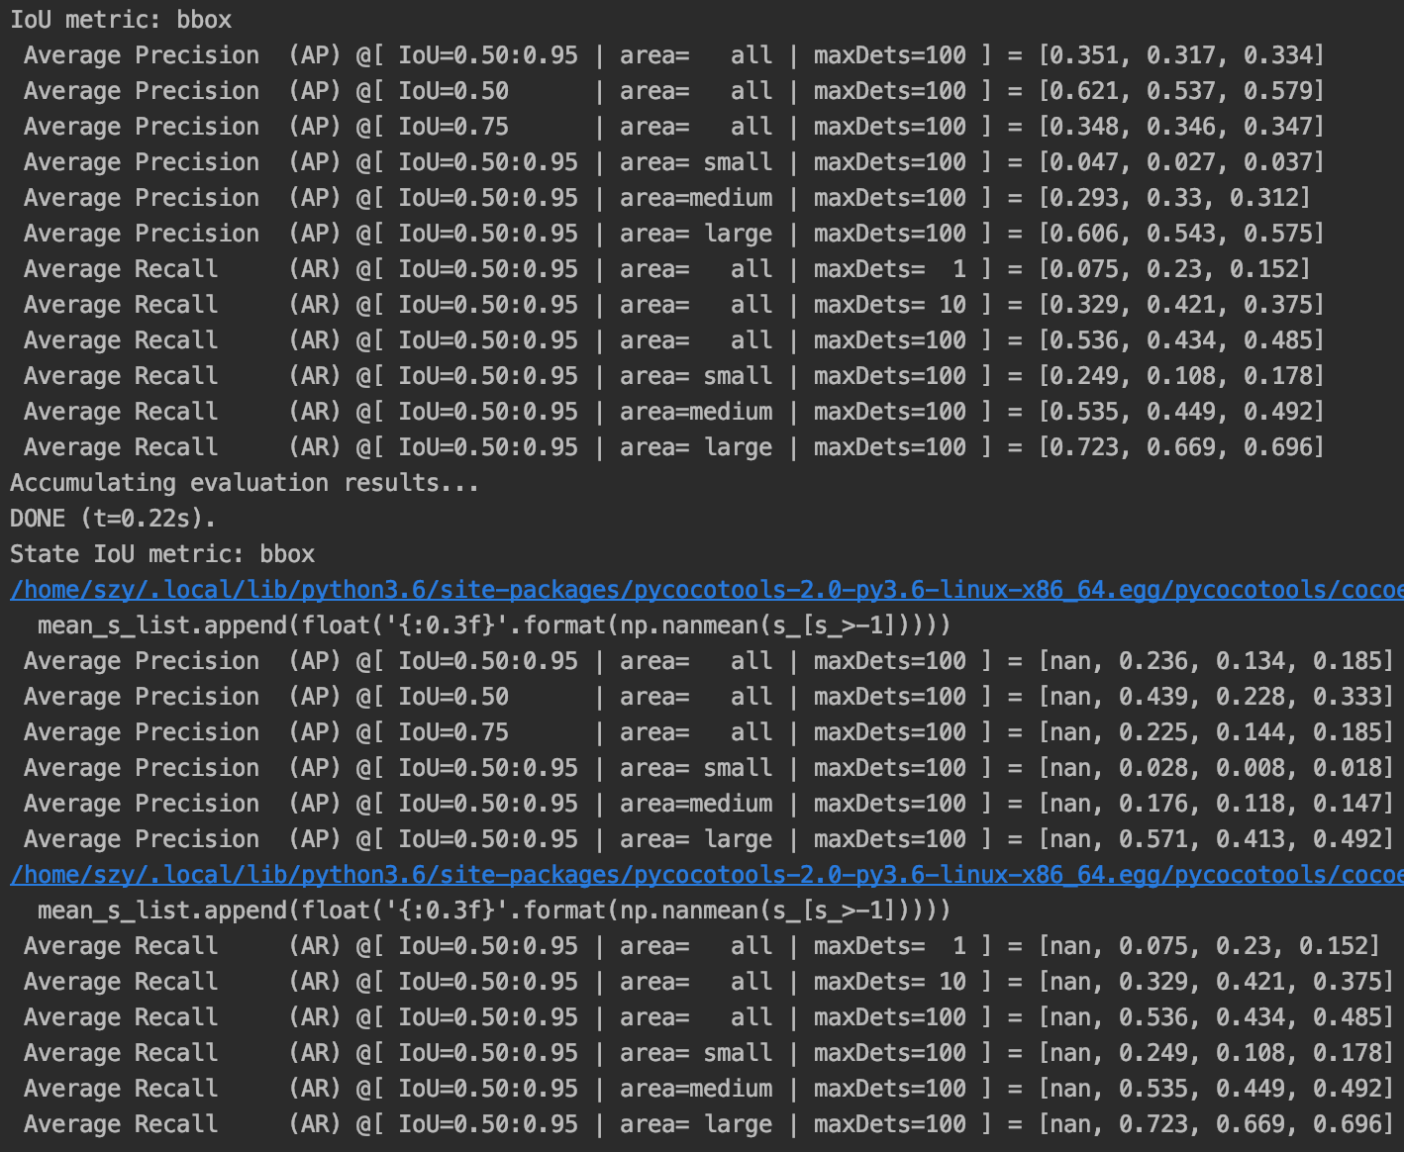 detr-r50-e632da11.pth |  | √ | Best for class prediction
results_pretain_state_finetune_1 | FALSE | 100 | old | 91+1 | FALSE | finetune | detr-r50-e632da11.pth | 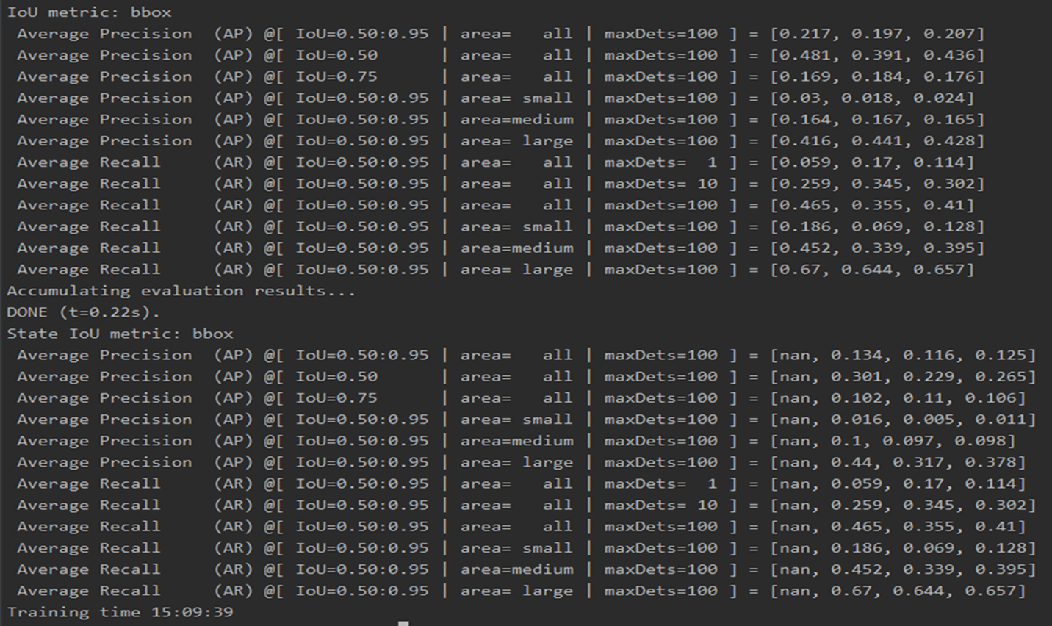 | √
results_pretain_state_finetune_2 | FALSE | 100 | new | 91+1 | TRUE | finetune | 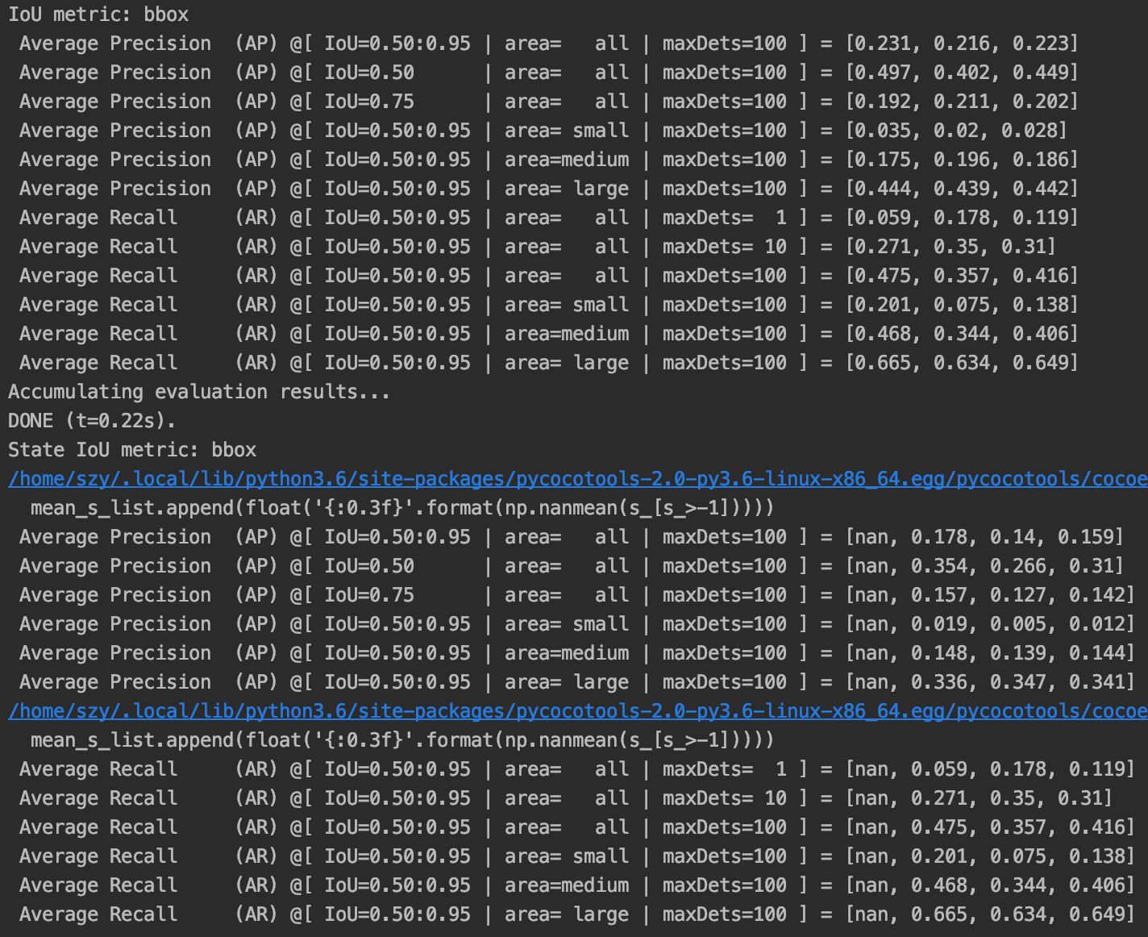 detr-r50-e632da11.pth |  | √
results_pretain_state_finetune_3 | FALSE | 50 | old | 91+1 | TRUE | finetune | detr-r50-e632da11.pth | 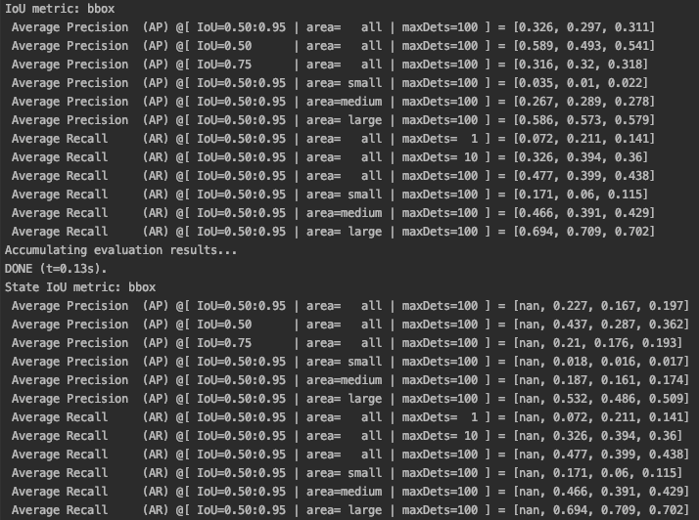 | √ | Best for state prediction
results_pretain_state_finetune_4 | FALSE | 50 | new | 91+1 | TRUE | finetune | detr-r50-e632da11.pth | 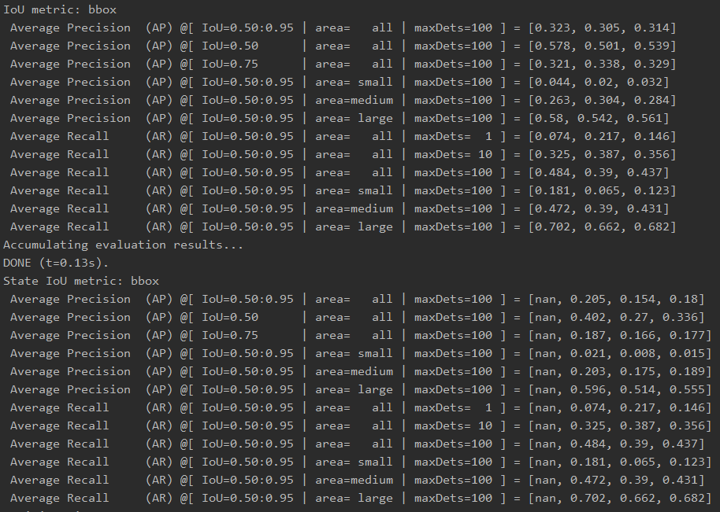 | √
results_pretain_state_finetune_5 | TRUE | 50 | old | 91+1 | TRUE | finetune | detr-r50-e632da11.pth |  | ~
results_pretain_state_feature | FALSE | 100 | old | 91+1 | TRUE | feature_base |  |  | √
results_pretain_state_feature_1 | FALSE | 100 | new | 2+1 | TRUE | feature_base |  |  | √
results_pretain_state_feature_2 | FALSE | 100 | new | 91+1 | TRUE | feature_base |  |  | √
results_pretain_state_feature_3 | FALSE | 100 | new | 2+1 | FALSE | feature_base | 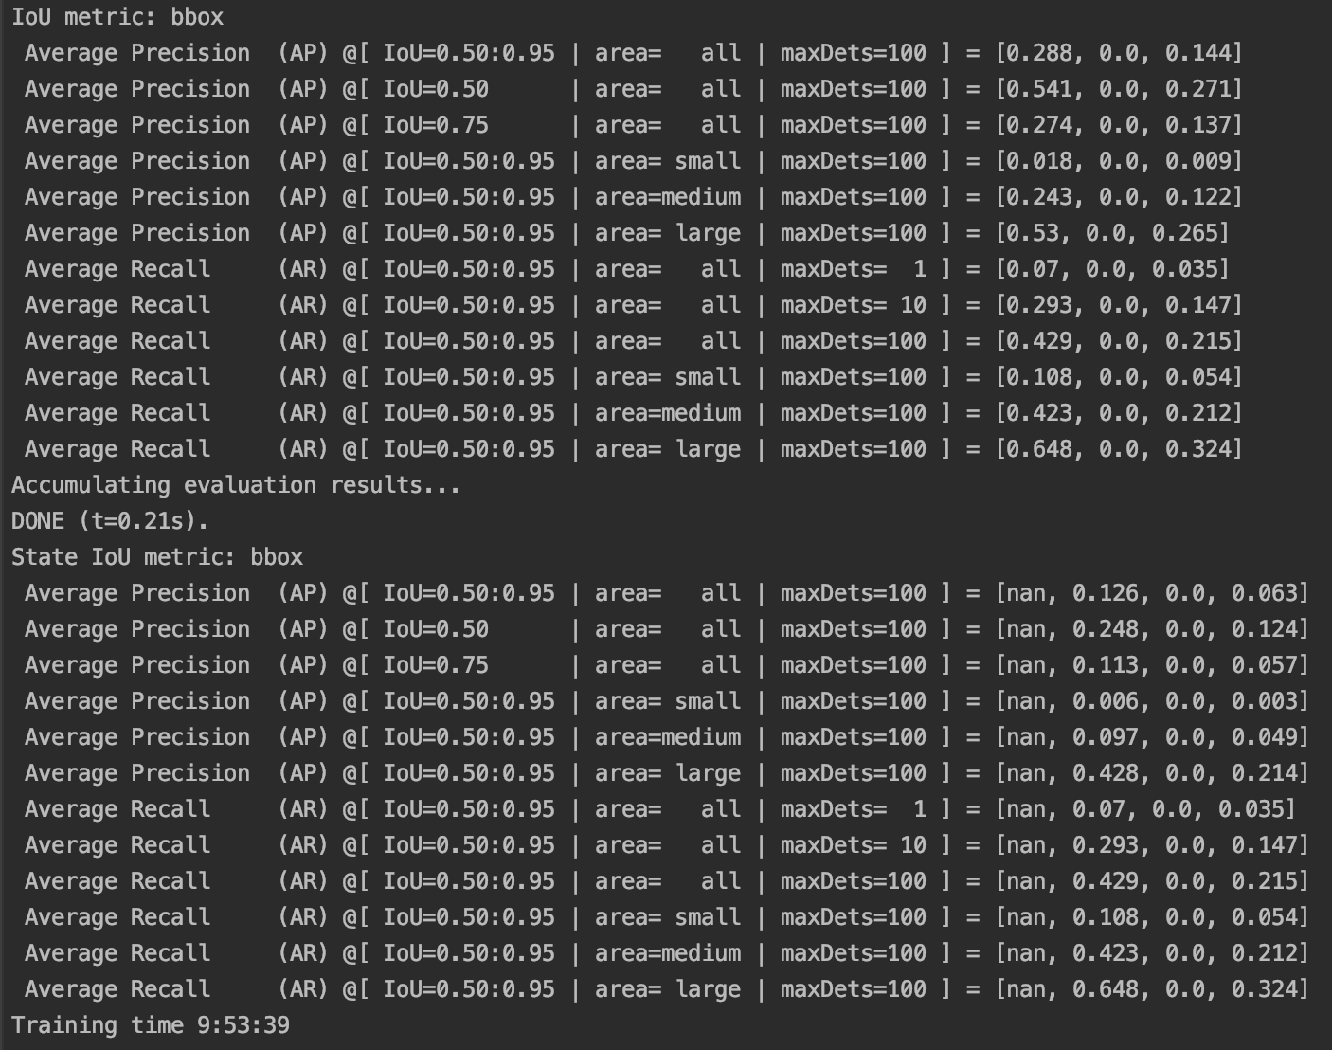 detr-r50-e632da11.pth |  | √
results_pretain_state_feature_4 | FALSE | 50 | old | 91+1 | TRUE | feature_base | detr-r50-e632da11.pth |   

